Sheet1
時間 | 步驟 / 執行動作 | 結果 | 圖片
2022-04-28 14:19:10 | 2.在右方工具列欄位雙擊筆的圖示 | pass | 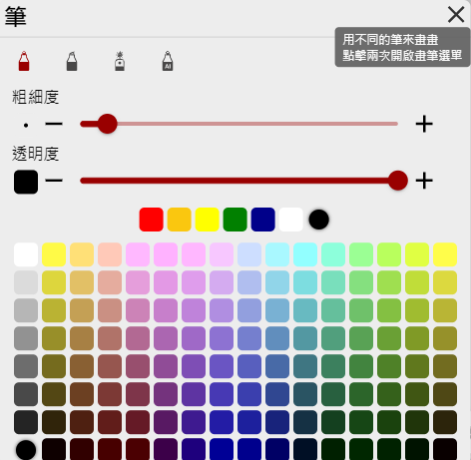
2022-04-28 14:19:17 | 3.在選單上方筆的種類中選取AI PEN | pass | 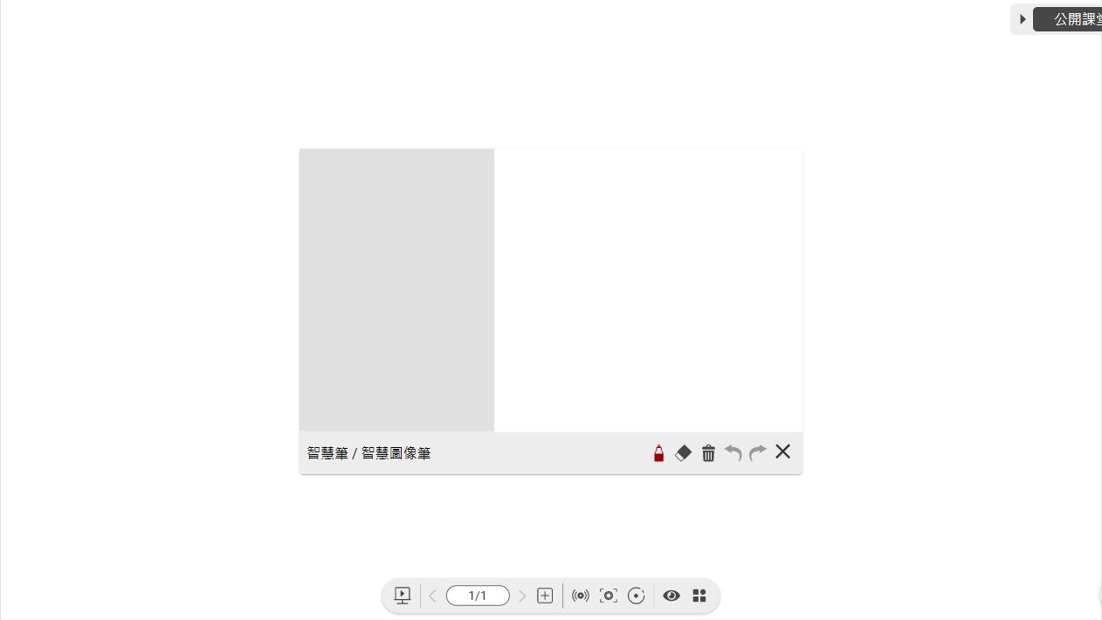
2022-04-28 14:19:32 | 4.在AI PEN視窗右側畫畫 | pass | 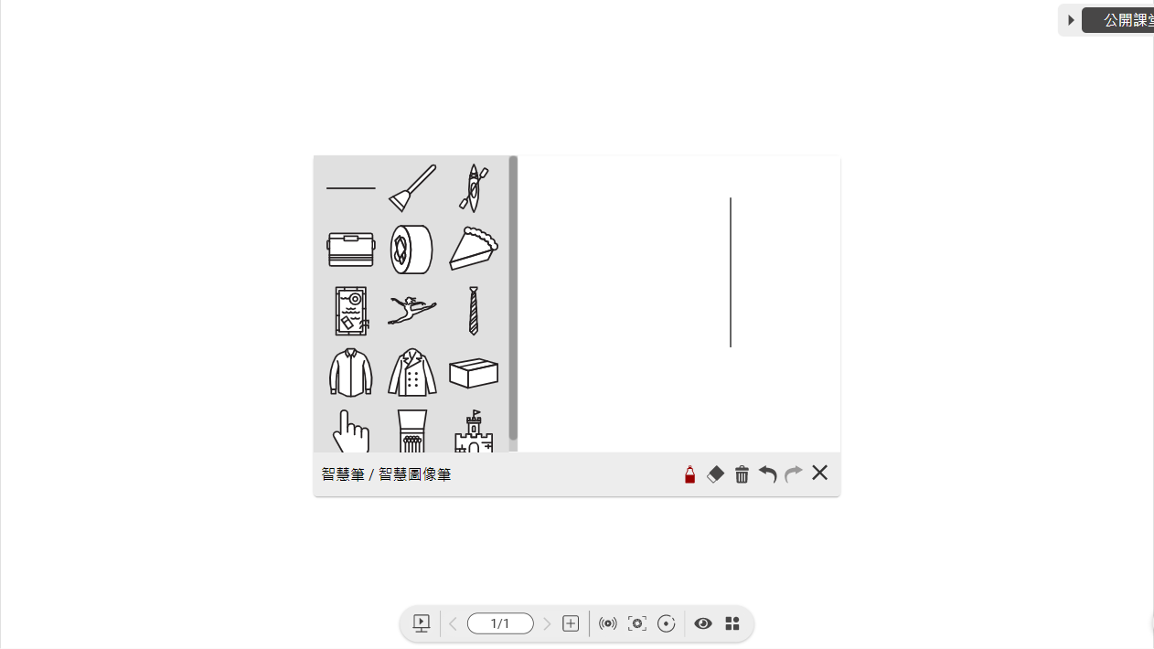
2022-04-28 14:19:46 | 5.將搜尋結果拖曳至畫布上 | pass | 